1u
견 적 서

에어릭스 |  | 귀하
전화 : | 070-4944-2207
팩스 : | 02-739-0991
담당 : | 김병주 부장님

아래와 같이 견적합니다.

견 적 합 계 : | ₩2,500,000 | (부가세별도)
견 적 일 자 : | 2018-03-30
결 재 조 건 :

품 명 | 규 격 | 수 량 | 단 가 | 금 액 | 합 계 액
 |  |  |  | - | -
서버 | 제온 E3-1220v5 | 1 | 1,900,000 | 1,900,000 | 1,900,000
 | E3-1220v5 3.0GHz 4Core 8MB Cache
 | 8GB DDR4 ECC Memory (최대 64GB)
 | 1TB 7200rpm SATA HDD 2개 (최대 4개 장착가능)
 | Raid 1,0,1+0,5 지원 |  |  |  | -
 | 9.5mm SATA DVD-ROM
 | 300W 단일 파워서플라이 |  |  |  | -
 | 기가비트 이더넷 어댑터 2포트 |  |  |  | -
 | 크기 : 660 x 430 x 87 mm |  |  | - | -
 |  |  |  |  | -
서버랙 | HPS-1200S (22U) | 1 | 600,000 | 600,000 | 600,000
 | (서버랙 높이 1.2m) |  |  |  | -
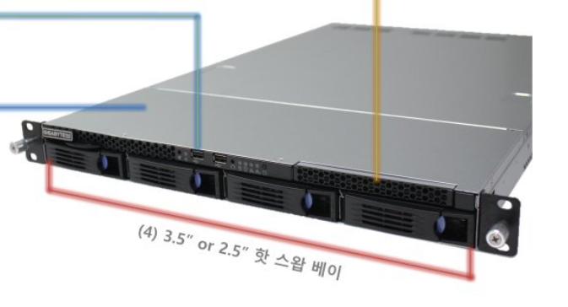
 |  |  |  |  | -
 |  |  |  |  | -
 |  |  |  |  | -
 |  |  |  |  | -
 |  |  |  |  | -
 |  |  |  |  | -
 |  |  |  |  | -
 |  |  |  |  | -
 |  |  |  |  | -
 |  |  |  |  | -
 |  |  |  |  | -
 |  |  |  |  | -
 |  |  |  |  | -
 |  |  |  |  | -
 |  |  |  |  | -
 |  |  |  |  | -
* 결제계좌 : 신한 110-138-600484 씨-넷 |  |  | 합 계 | 2,500,000 | 2,500,000
* 견적담당 : | 조규장(010-2910-7760)
* REMARK
1. 제품 택배배송시의 견적금액입니다. (설치 요청시 별도의 설치비 발생)
2. OS는 Cent OS 7 64bit 공개용 버전입니다.

1220 (2)
견 적 서

에어릭스 |  | 귀하
전화 : | 070-4944-2207
팩스 : | 02-739-0991
담당 : | 김병주 부장님

아래와 같이 견적합니다.

견 적 합 계 : | ₩3,000,000 | (부가세별도)
견 적 일 자 : | 2018-03-30
결 재 조 건 :

품 명 | 규 격 | 수 량 | 단 가 | 금 액 | 합 계 액
 |  |  |  | - | -
서버 | 제온 E3-1220v5 | 1 | 2,400,000 | 2,400,000 | 2,400,000
 | E3-1220v5 3.0GHz 4Core 8MB Cache
 | 8GB DDR4 ECC Memory (최대 64GB)
 | 1TB 7200rpm SATA HDD 2개 (최대 6개 장착가능)
 | Raid 1,0,1+0,5 지원 |  |  |  | -
 | 9.5mm SATA DVD-ROM
 | 875W Power Supply (이중화구성 1+1) |  |  |  | -
 | 기가비트 이더넷 어댑터 2포트 |  |  |  | -
 | 크기 : 660 x 430 x 87 mm |  |  | - | -
 |  |  |  |  | -
서버랙 | HPS-1200S (22U) | 1 | 600,000 | 600,000 | 600,000
 | (서버랙 높이 1.2m) |  |  |  | -
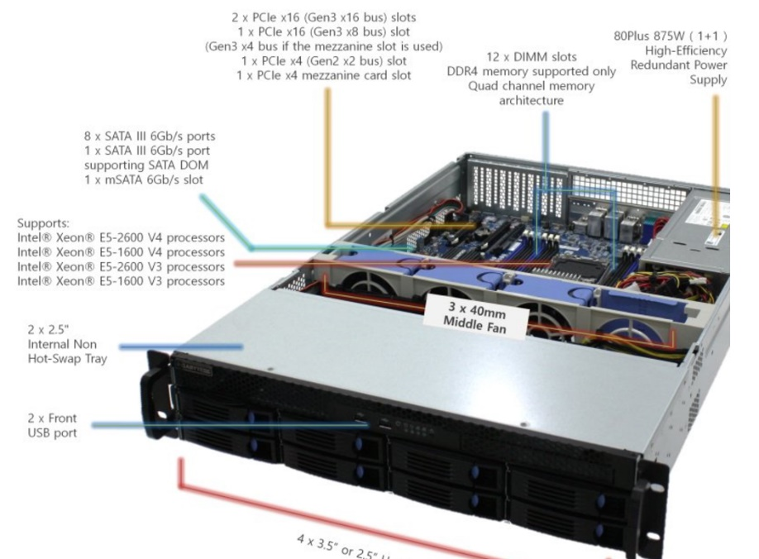
 |  |  |  |  | -
 |  |  |  |  | -
 |  |  |  |  | -
 |  |  |  |  | -
 |  |  |  |  | -
 |  |  |  |  | -
 |  |  |  |  | -
 |  |  |  |  | -
 |  |  |  |  | -
 |  |  |  |  | -
 |  |  |  |  | -
 |  |  |  |  | -
 |  |  |  |  | -
 |  |  |  |  | -
 |  |  |  |  | -
 |  |  |  |  | -
* 결제계좌 : 신한 110-138-600484 씨-넷 |  |  | 합 계 | 3,000,000 | 3,000,000
* 견적담당 : | 조규장(010-2910-7760)
* REMARK
1. 제품 택배배송시의 견적금액입니다. (설치 요청시 별도의 설치비 발생)
2. OS는 Cent OS 7 64bit 공개용 버전입니다.

